调整1
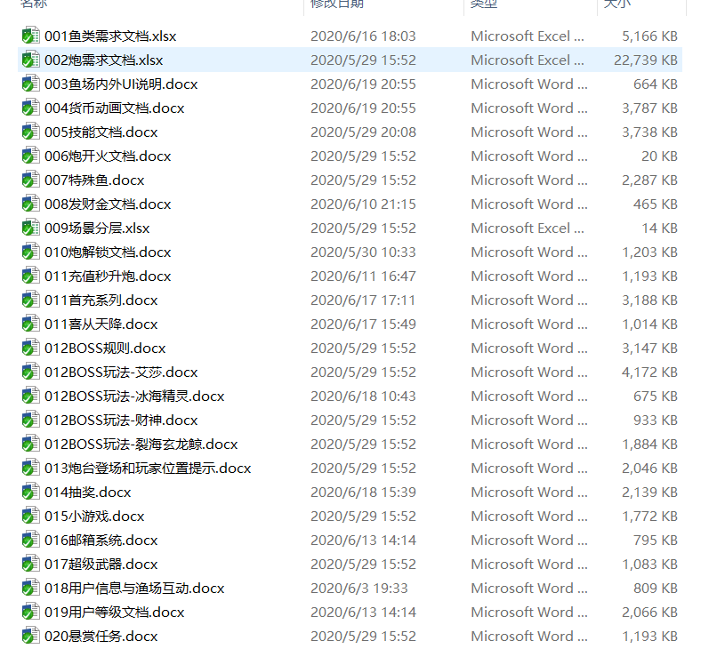
 | 炮倍和金币翻10倍（有炮解解锁）
调整内容 | 调整方案（先在现有基础上放大金币倍数相关数值，然后再调整其他地方的节奏） | 已调整数据表及调整内容 | 状态 | 改动的表做好备注
发财金 | 金币奖励翻10倍 | 全局参数表，CompenGold_UpLimit和CompenGold_B翻10倍； VIP升级表，compenGoldNum翻10倍 | 已调整
充值秒升炮 | 金币奖励翻10倍，秒升炮倍翻10倍 | 充值活动表，Reward翻10倍，automaticPao炮需求翻10倍 | 已调整
首充系列 | 金币奖励翻10倍 | 充值活动表，Reward翻10倍 | 已调整
喜从天降 | 金币奖励翻10倍，直升炮倍翻10倍 | 充值活动表，Reward翻10倍，automaticPao炮需求翻10倍 | 已调整
小游戏 | 小游戏卡牌倍数现在是5万改成50万，其他不用调整 | 全局参数表，gameCardMax改为50万倍 | 已调整
超级武器 | 使用后获得金币翻10倍 | 道具表，sellprice翻10倍 | 已调整
用户信息与渔场互动 | 互动消耗金币翻10倍，然后下调金币互动消耗 | 渔场互动表，金币互动价格翻10倍 | 已调整
用户等级 | 升级奖励金币翻10倍 | 用户升级表，后面几次升级奖励金币翻10倍 | 已调整
月卡 | 月卡奖励金币翻10倍 | 贵族卡表，一次性和每日金币奖励翻10倍 | 已调整
话费券相关 | 话费券金币价值调整，掉落话费券的标准炮倍档位调整 | 服务器：调整标准掉落炮倍率（之前100炮现在1000） | 已调整
话费鱼潮 | 1话费券金币价值S=50，S翻10倍 | 话费鱼潮S值表，S改为500 | 已调整
VIP特权和解锁 | 解锁奖励和金币补充至调整 | VIP升级表，金币补充至调整并翻10倍，VIP排名奖励翻10倍 | 已调整
商城 | 将商城金币与人民币比例改为10万:1，一次性礼包；补单奖励金币翻10倍 | 充值档位名称表，掉单补偿金币翻10倍； | 已调整
多场景选择 | 经典场入口金币和炮倍率限制调整 | 房间规则表，调整房间炮倍率和金币限制； | 已调整
竞技场 | 入口限制炮倍率和金币调整，金币奖励翻10倍 | 房间规则表，调整房间炮倍率和金币限制； 全局表，可以调整炮倍的临界值ArenaAdjustGunGrade改为10000 | 已调整
核弹专场 | 入口金币和炮倍率限制调整 | 房间规则表，调整房间炮倍率和金币限制； | 已调整
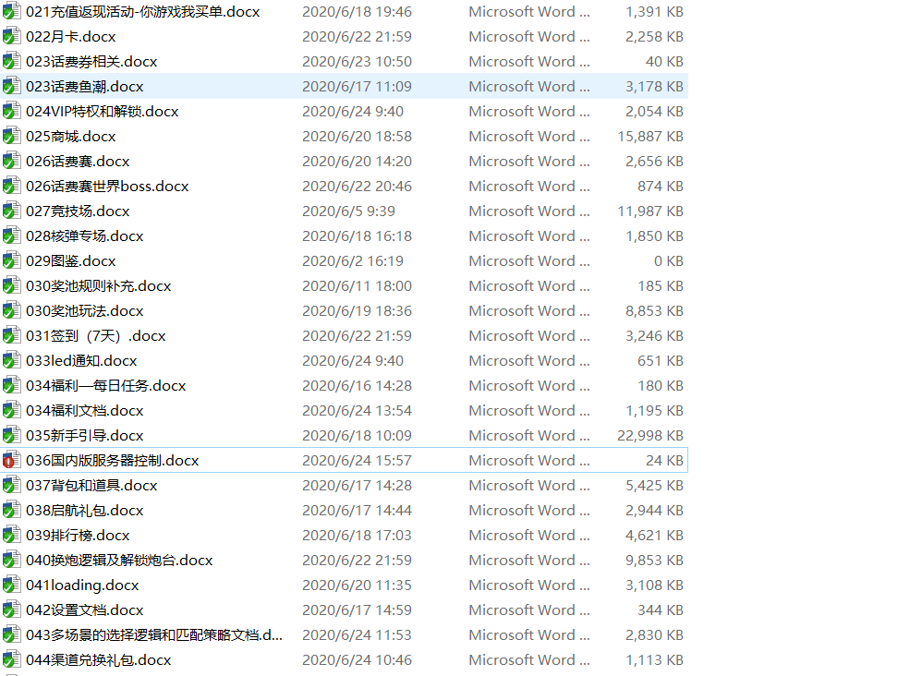
福利—每日任务 | 金币奖励翻10倍 | 每日任务表，金币奖励翻10倍； 掉落表活跃度宝箱金币奖励翻10倍 | 已调整
背包和道具 | 弹头、话费直充卡、买单券出售价格调整 | 道具表，sellprice改为1：40万 | 已调整
服务器控制 | 金币、炮倍率相关控制调整 | 待调整
起航礼包 | 金币奖励翻10倍 | 全局参数表，initItems金币翻10倍 | 已调整
排行榜 | 排行榜奖励及点赞金币奖励翻10倍 | 排行榜表，金币奖励翻10倍 | 已调整
渠道兑换礼包 | 兑换码金币奖励调整（暂时还没有兑换码奖品内容的具体需求） | 渠道兑换码表，金币奖励翻10倍
换炮文档 | 基础炮形象对应的炮倍 | 炮表，基础炮形象对应的炮倍翻10倍 | 已调整
奖池 | 中级、高级、核弹专场奖金池金币数量相关调整 | 1、5、10亿 | 已调整
抽奖 | 金币奖励翻10倍，重新定义其他物品的金币价值 | 抽奖表，金币奖励和话费券、弹头金币价值（调整了每档奖励内容，现在每档10种奖励） | 已调整待确认
兑换商城 | 金币数量、福卡价值相关调整调整 | 兑换表，兑换商城物品内容和价格调整 | 已调整待确认
你游戏我买单 | 兑换商城兑换金币数量调整 | 兑换表，你游戏我买单的兑换物品内容和价格调整 | 已调整待确认
话费赛 | 金币相关奖励调整，排名、击杀 | 福卡赛奖励表，调整话费赛奖励内容（排名、击杀、参与） | 已调整待确认
话费赛世界BOSS | 第1、2、3阶段验算涉及到的钻石、话费券金币价值调整 | 炮解锁表，第2阶段掉落钻石，第3阶段掉落话费券以及核弹专场掉落弹头调整； 话费赛时间表，调整boss初始血量设定 | 已调整待确认
led | 播放规则中涉及到金币的翻10倍，炮倍率限制 | 跑马灯表，金币限制和炮倍限制翻倍，且调整了高级led的播放需求 | 已调整待确认
签到 | 奖励调整 | 已调整 | 已调整待确认
降低鱼的分值 |  |  | 已调整

